Evidencias casos de prueba
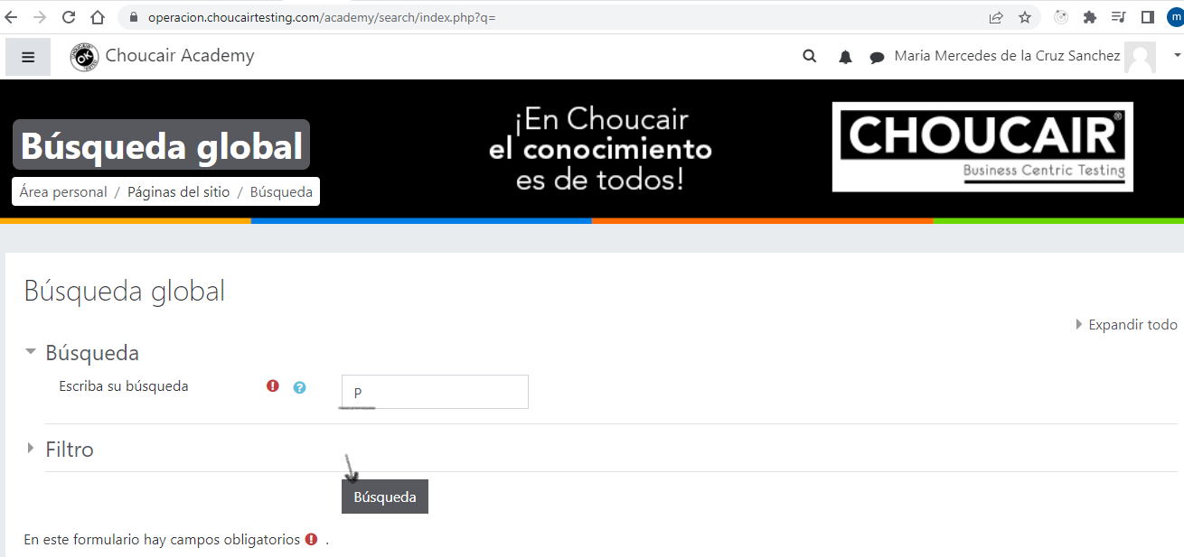
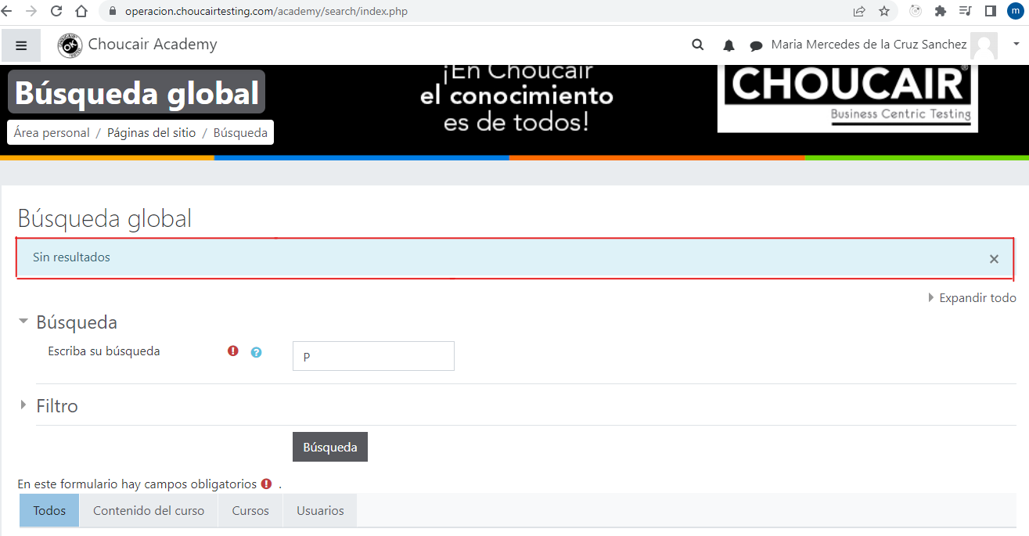
ESC001 Validación casos negativos
CP001 Verificar campo Búsqueda vacio | Validar que al seleccionar el botón "Búsqueda" muestre un mensaje indicado que el campo Búsqueda es obligatorio
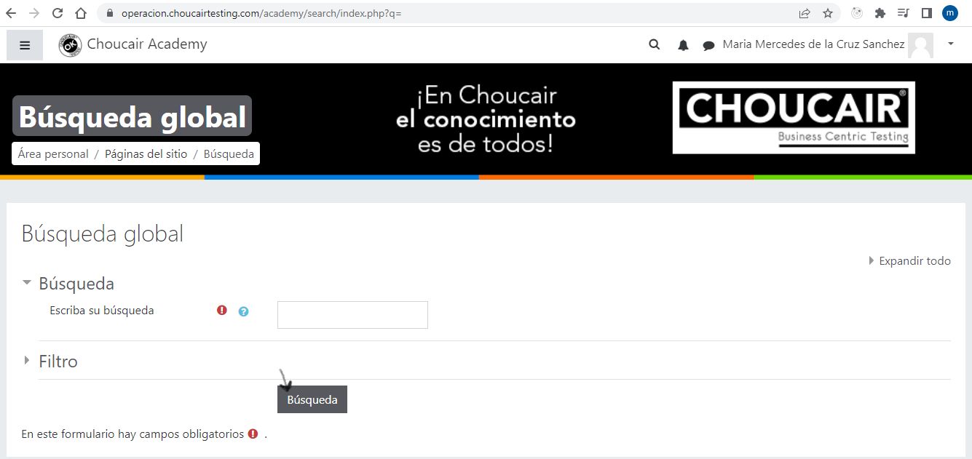
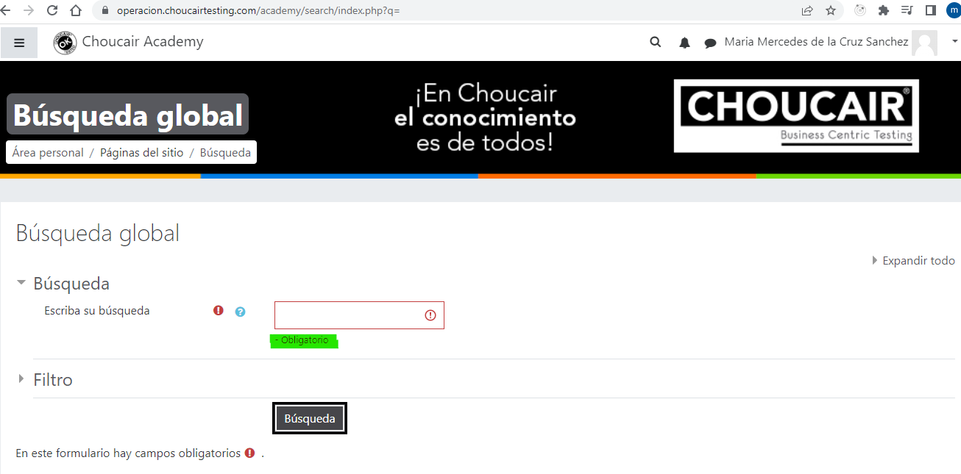

CP002 Verificar campo Búqueda con una letra | Validar que al seleccionar el botón "Búsqueda" muestre un mensaje indicado que ingrese un valor válido

